Sheet1
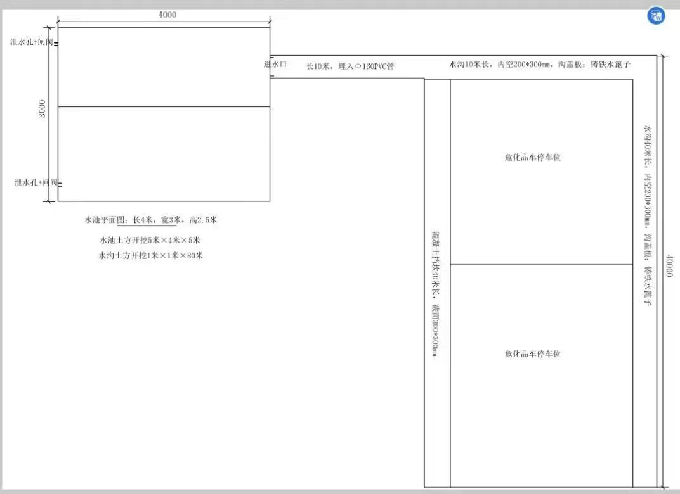
工程量清单
序号 | 工程内容 | 单位 | 数量 | 材料规格 | 备注
1 | 水池开挖 | m3 | 100 | /
2 | 水沟开挖 | m3 | 80 | /
 | 碎石基层 | m3 | 5 | 30cm厚
3 | PVC管 | m | 20 | φ160
4 | 水沟盖板 | m2 | 40 | 铸铁水篦子
5 | 闸阀 | 套 | 4
6 | 水沟混凝土 | m3 | 8.75 | C30抗渗混凝土
7 | 水沟钢筋 | kg | 675 | HRB400
8 | 应急池混凝土 | m3 | 18 | C30抗渗混凝土
9 | 应急池钢筋 | kg | 2450 | HRB400
10 | 挡坎混凝土 | m3 | 3.6 | C30抗渗混凝土
11 | 挡坎钢筋 | kg | 360 | HRB400
12 | 防护网 | m2 | 45 | 防抛网形式
13 | 交通组织 | 天 | 45
 | 施工围挡 | m2 | 67.2 | 彩钢板

 |  |  |  |  |  | 注：项目需在服务区双侧修建危化品收纳池及附属设施。

